关系图
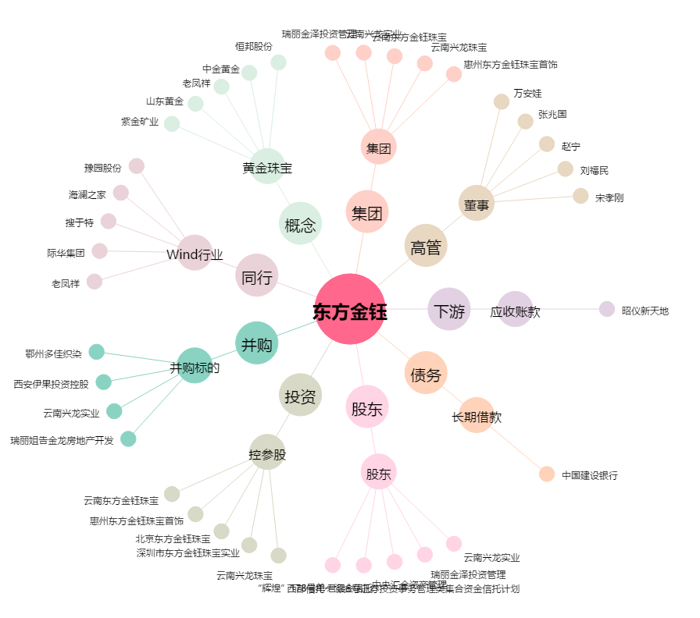
东方金钰[600086.SH] - 关系概览图

